Sheet1
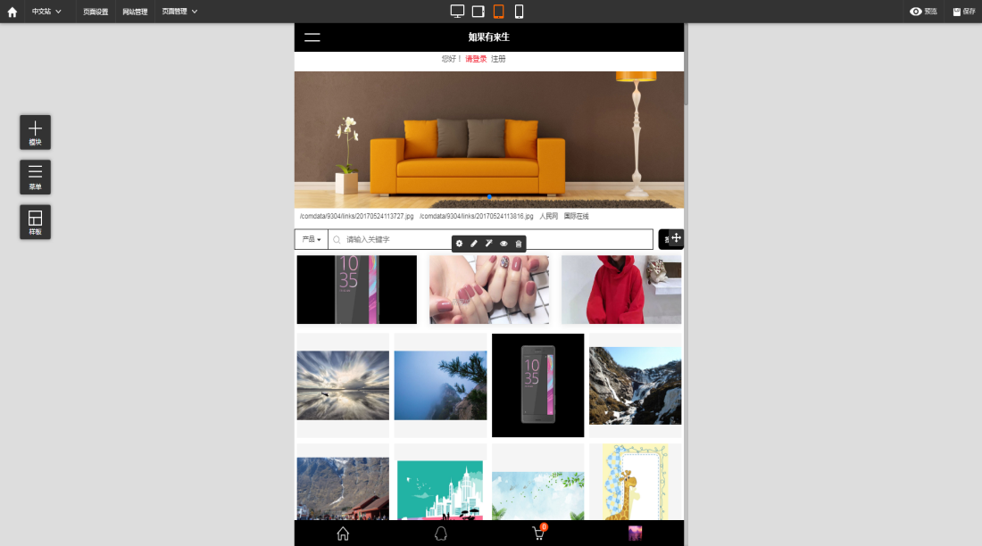

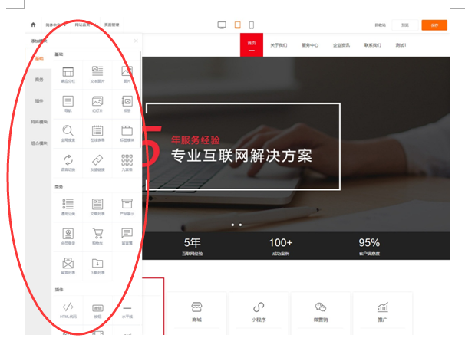
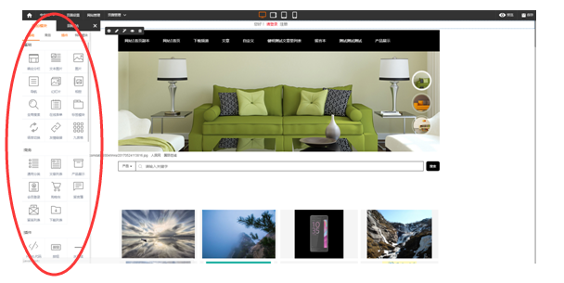
目前界面 | 修改后界面

原风格:风格是主黑配合主题色橙色,整个界面会比计较重,比较沉。 | 修改后: 编辑器风格从原来的主黑色调进行了调整，整个风格改为了洁净的白色加更加明显的主题色橙。

